výsledky zkoušek
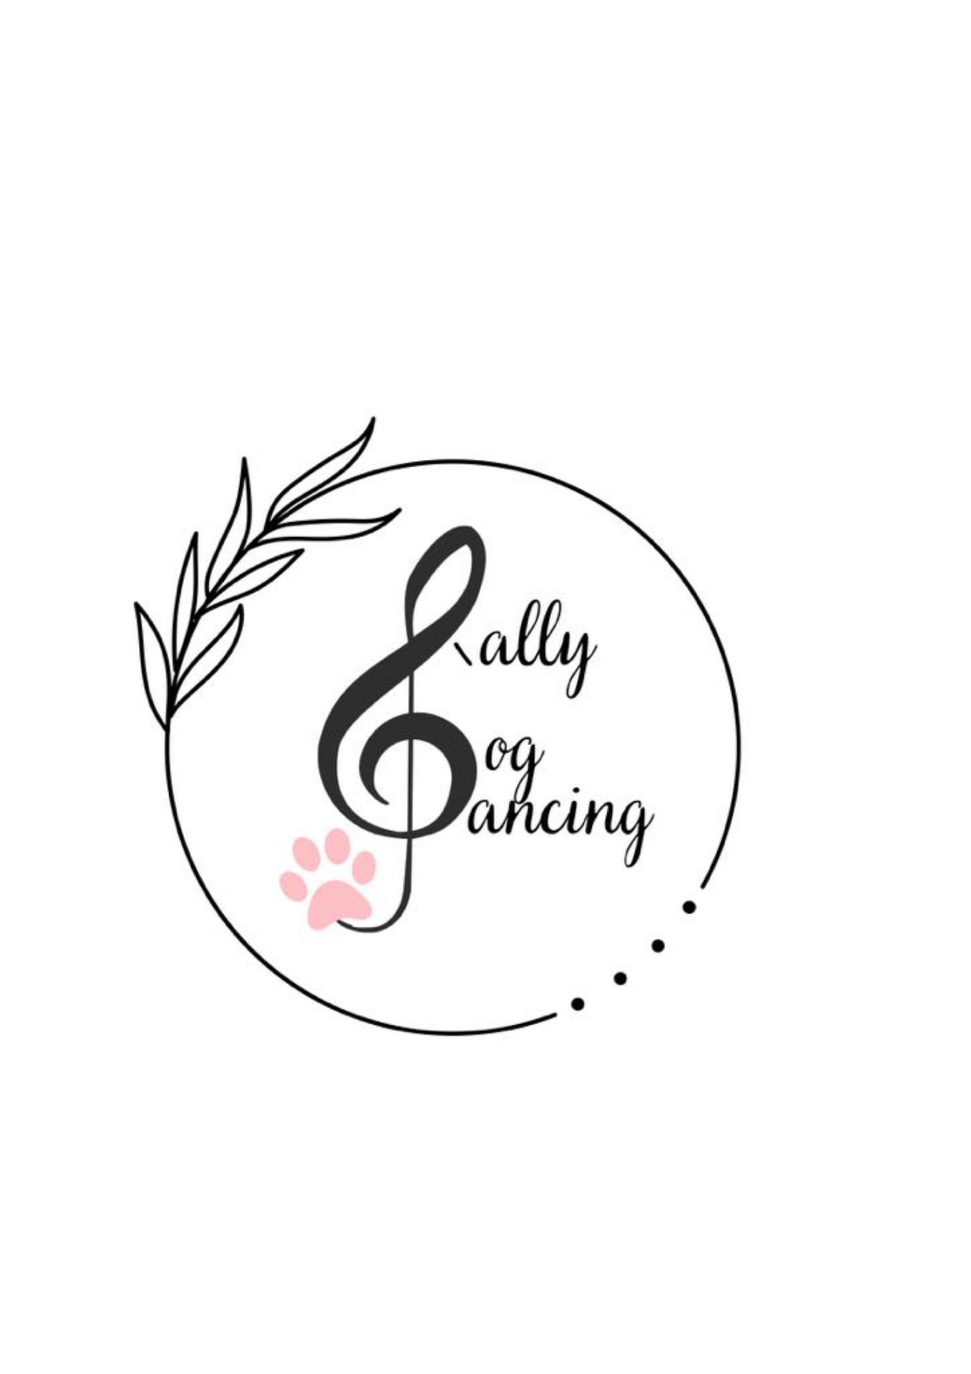
 | Výsledky zkoušek Rally DogDancingu DDCCR

 |  | Datum a místo konání | 29.08.2026 Škrdlovice

 |  | 1. rozhodčí a stupeň | Lenka Ičo Zábranská - RDZ, RD1

Číslo VK | Vydáno kým | Jméno a příjmení | Jméno psa/feny | Plemeno | Zkouška | Body | Známka | MoRD, CoRD
169 | Lenka Ičo Zábranská | Gabriela Šťastná | Acubens Alf Bryvilsár | chodský pes | RDZ | 100 | Výborně
181 | Lenka Ičo Zábranská | Jitka Jindrová | Brave Tauriel Lonepack | bílý švýcarský ovčák | RDZ | 84 | Velmi dobře
169 |  | Gabriela Šťastná | Acubens Alf Bryvilsár | chodský pes | RDZ | 90 | Velmi dobře
181 |  | Jitka Jindrová | Brave Tauriel Lonepack | bílý švýcarský ovčák | RDZ | 93 | Velmi dobře
30 |  | Lucie Kalinová | Adorable Amiya Alure Vexam | pudl | RD1 | 90 | Velmi dobře
180 |  | Drahomíra Schneiderová | Kvído | kříženec | RD1 | 93 | Velmi dobře
51 |  | Zuzana Kratochvílová | Great Gori Hola-Hopa | border kolie | RD1 | 83 | Velmi dobře
30 |  | Lucie Kalinová | Adorable Amiya Alure Vexam | pudl | RD1 | 112 | Výborně
180 |  | Drahomíra Schneiderová | Kvído | kříženec | RD1 | 91 | Velmi dobře
51 |  | Zuzana Kratochvílová | Great Gori Hola-Hopa | border kolie | RD1 | 110 | Výborně

